中文
新品电动牙刷规格说明书

产品名称：扫振式电动牙刷 |  | 型号：CD-5188
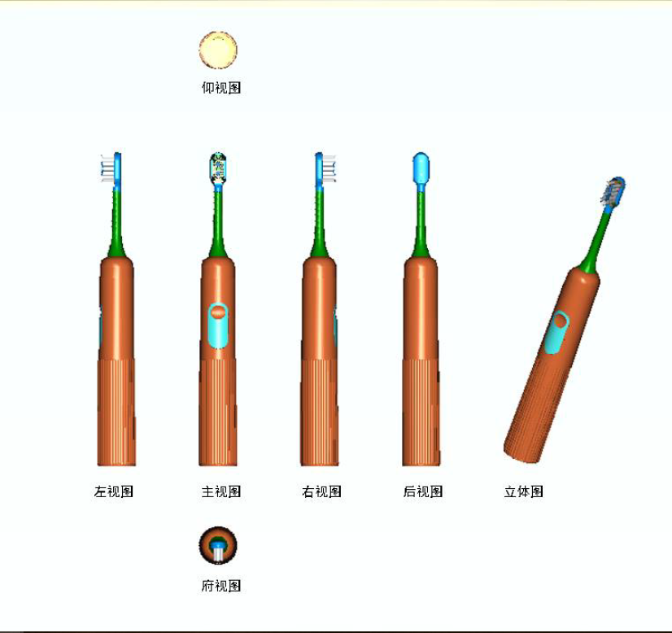
1.材料：ABS+PC
2.尺寸：长度：245mm （含刷头，刷头长度：80mm） |  |  | 最大直径：29.5mm
3.重量：待定
4.电压：充电座输入电压：DC 5V 500mA；工作电压：7.4V
5.防水等级：IPX 7
6.噪音：50db以下
7.一次充电可60个循环（4分钟/天）

牙刷电子规格
1.电池：LiR AA 18350-900mAh*2 7.4V（3.7V*2，串联） 达到5C要求
2.按键 :压感触摸开关（压感IC+触摸IC）
3.一键6（3*2）模式 ：低频模式：一键依次摆幅20°、40°、60°，参考徕芬样品；高频模式：长按开关炒过3秒，变换频率30000次/分钟
4.震动频率（弱/中/强）: 根据摆幅逐渐增强：20°-40°-60°；
5.工作模式 ：开机连续工作3秒内，连续按动开关，按键下部档位（1-3）变换：第一档亮1个灯，第二档亮2个灯，第三档亮3个灯（所有灯均为高亮白色LED灯）；
 | 开机超过3秒，按动开关则关机；开机时机器会有记忆功能，将会在上次停机的刷牙模式中启动；切换频率时长按按键3秒以上切换。
6.使用提醒 : 工作时每30秒短暂停0.5秒，连续工作2分钟则1个循环结束关机；（如果用3轴陀螺仪是否可以做到牙刷在同一个位置或状态持续刷牙超过30秒不换边进行短促震动提醒呢？）
7.工作指示 ：工作中，选中刷牙模式灯及电源指示灯会常亮，直至1个刷牙循环结束；
8.电量提示功能 ：关机时显示电池电量，显示时间为3秒后熄灭；
 | 电量显示：电量35%以上-电池符号绿灯；电量15%-35%-黄灯；电量低于15%-黄灯并频闪。电量灯显示3秒后自动熄灭。
9.低压报警及6.4V锁住功能 : 工作电压低于保护电压（电量低于15%）后黄色灯常亮警告表示，主机可以正常开机工作，表示需要尽快充电，电能不足状态。
 | 当电能低于保护电能后，电池指示灯闪烁5次，自动熄灭，不能开机，待充电状态。；6.4V以下按开关马达不工作电源灯黄灯频闪
10.锁机/解锁 ：1.未开机状态下连续短按按键2次，所有灯常亮，超过3秒后熄灭，机器进入锁机状态；如需解锁需要长按超过5秒即可解锁；
 | 2.电量太低不能推持马达工作锁住使用功能,手柄必须进行充电时会自动解锁,恢复正常工作。
 | 3.所有的锁机模式下充电均可以进行解锁。
11.充电关机功能 : 正常工作的手柄进行充电时会自动关机.
12.充电模式 : 采用TYPE-C接口结构进行充电；充电时间尽可能在3小时左右。
13.充电指示 : 放到充电器充电显示如下：
 | 电池符号灯显示黄色，充电过程电池指示灯呈呼吸灯状态，充满电后变成绿灯常亮。
14.充电管理 ：有(充满电压8.4V)保护；具备电池保护功能（具有专门的锂电池保护IC）；==这个锂电保护暂时放在电池保护板，后续会修改放在主板。
15.中断充电 ：有(实测充满电压8.4V；8.44V断电 )
16.零电压充电 ：有（须保证在电也完全没电的情况下可以正常充电）
17.PCBA断电恢复 ：不需要(必需将手柄放到充电座上进行充电，才会自动解锁,恢复正常工作)
18.锂电池保护：有.有一专门的锂电池保护IC。
19.电机接线焊接：电机为三相无刷电机，PCB上必须设计有3个焊接点。
20.机器唤醒功能：人体碰到机器，机器的灯全部亮起，持续3秒，显示机器正常可以使用。即使在锁机状态下触碰到机器依然有唤醒功能。

